关系图
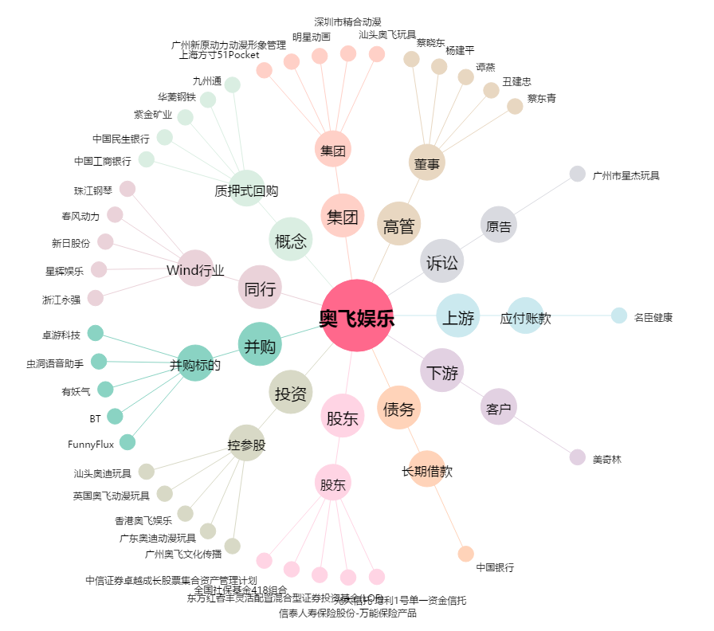
奥飞娱乐[002292.SZ] - 关系概览图

